상품제안서
바른생활 쉼 여행용파우치 7종세트 고급선물케이스 포함 | 상품코드: F31826

 |  |  |  |  |  |  | 02-412-0044 | www.easy1.co.kr
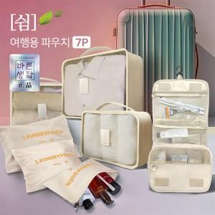

【상세/제작정보】 | 박스당 입수량 : 20개 박스당 택배비 : 6,000원(vat별도)

【인쇄/포장옵션】 | 실크, 풀칼라 / 포장지포장

【공급단가】 | 수량 | 100~ | 300~ | 500~ | 1,000~ | 3,000~
*VAT별도 | 단가 | 8,040원 | 7,900원 | 7,700원 | 7,570원 | 7,370원

【상품 URL】 | https://easy1.co.kr:443/src/goods_detail.php?gdno=31826

